상품제안서
ST-299 러블리미니손거울 화이트 | 상품코드: S09780

 |  |  |  |  |  |  | 02-713-8555 | www.synergygift.co.kr
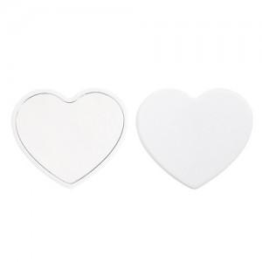 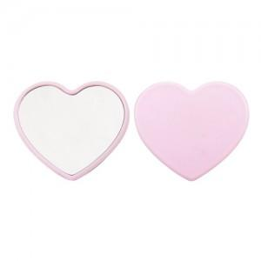 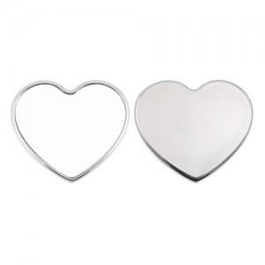

【상세/제작정보】 | 국내제작상품(중국상품X) 500개 이하는 2만원의 인쇄비가 추가됩니다.

【인쇄/포장옵션】 | 실크 / 포장지포장

【공급단가】 | 수량 | 500~ | 1,000~ | 2,000~ | 3,000~ | 5,000~
*VAT별도 | 단가 | 740원 | 720원 | 690원 | 660원 | 640원

【상품 URL】 | https://www.synergygift.co.kr:443/src/goods_detail.php?gdno=2188

